Лист1
Длинна витка | 348 | мм
Длинна намотки | 211 | мм
Число витков в 1мм | 4
Скорость света | 299792458 | м/с
Длина намотки | 293.712 | м
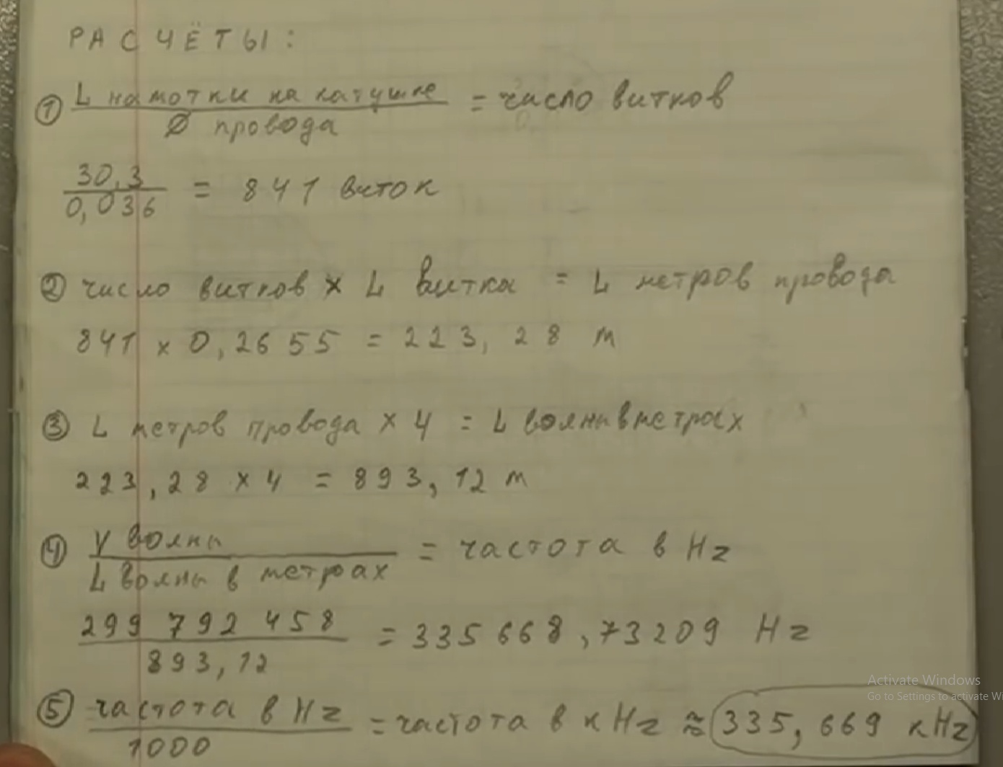
частота волны | 1020702.1095 | Гц
частота полволны | 510351.05477 |  | 754
частота четверти | 255175.52739

